1.IDENTIFICACION
INFORMACIÓN GENERAL |  | INFORMACIÓN DEL ESTUDIO RESPECTIVO
 |  | NODO NÚMERO |  |  |  |  | 25654
 |  | INFORME NÚMERO
CONTRATISTA | UNIÓN TEMPORAL MOVILIDAD 2014 | ORDEN DE TRABAJO No. |  |  |  |  | PROGRAMACION BASICA
 |  | FECHA DE LA ORDEN DE TRABAJO |  |  |  |  | -
 |  | FECHA DE LA TOMA DE INFORMACIÓN |  |  |  |  | 230414
 |  | DÌA DE LA SEMANA
OBJETO DEL CONTRATO | REALIZAR LA TOMA DE INFORMACIÓN DE CAMPO, COMO INSUMO DEL PROGRAMA DE MONITOREO, SEGUIMIENTO Y PLANEACIÓN DEL TRÁNSITO Y EL TRANSPORTE DE BOGOTA D.C | TIPO DE ESTUDIO |  |  |  |  | VOLÚMENES POR TIPO DE VEHÍCULO
 |  | NOMBRE DEL ARCHIVO |  |  |  |  | 25654_AK_24_X_CL_66_Y_AC_68_140423_VOL.xlsx
 |  | CÓDIGO DEL ESTUDIO |  |  |  |  | VOL
 |  | LUGAR DE LA TOMA DE INFORMACIÓN
NÚMERO DE CONTRATO | 2072-2013 | COORDENADA X |  |  |  |  | LONGITUD
 |  | COORDENADA Y |  |  |  |  | LATITUD

FECHA DE INICIO DEL CONTRATO | 22-01-2014 | PROFESIONALES RESPONSABLES
 |  | CONSULTOR (DIRECTOR) |  |  |  |  | ING. MSC. SANDRA LUCIA NAVAS TEQUIA
 |  | CONSULTOR (COORDINADOR GENERAL) |  |  |  |  | ING. MSC. LUIS FERNANDO RUBIANO BARRERO
INTERVENTORÍA | UNIVERSIDAD NACIONAL DE COLOMBIA | CONSULTOR (EXPERTO EN TRÁNSITO Y TRANSPORTE) |  |  |  |  | ING. ESP. DIANA PAOLA PARADA
 |  | CONSULTOR (ING ANÀLISIS) |  |  |  |  | ING. ESP. LUIS FERNANDO BECERRA
 |  | INTERVENTORÍA (DIRECTOR) |  |  |  |  | ING. MSC. ARTURO ZARATE
 |  | INTERVENTORÍA (ESPECIALISTA) |  |  |  |  | ING. MSC. WILLIAM CASTRO
 |  | INTERVENTORÍA (RESIDENTE) |  |  |  |  | ING. JOSÉ EDWIN TORRES
OBJETO DEL CONTRATO | INTERVENTORÍA TÉCNICA, ADMINISTRATIVA Y FINANCIERA PARA LA TOMA DE INFORMACIÓN DE CAMPO COMO INSUMO DEL PROGRAMA DE MONITOREO, SEGUIMIENTO Y PLANEACIÓN DEL TRÁNSITO Y TRANSPORTE DE BOGOTÁ D.C. | SUPERVISOR SECRETARIA MOVILIDAD |  |  |  |  | ING. FABIAN GONZALEZ

 |  | VERSIONES DEL ESTUDIO
 |  | NÚMERO |  | FECHA | OBSERVACIONES
NÚMERO DE CONTRATO | 2072-2013 | Versión 0 |  | 25/04/14
 |  | Versión 1
 |  | Versión 2
FECHA DE INICIO DEL CONTRATO | 21-01-2014 | Versión 3

 |  | DESCRIPCIÓN DE LA TOMA DE INFORMACIÓN
 |  | TIPO DE VEHÍCULO | FACTOR DE EQUIVALENCIA | MOVIMIENTOS AFORADOS |  |  | No. DE PERÍODOS | HORA
ESQUEMA |  |  |  | ACCESO | LENTA | RÁPIDA | HORARIO DEL PERÍODO No. 1 | 22:00-06:00
 |  | L | 1 | NORTE | 1 |  | HORARIO DEL PERÍODO No. 2 | 06:00-14:00
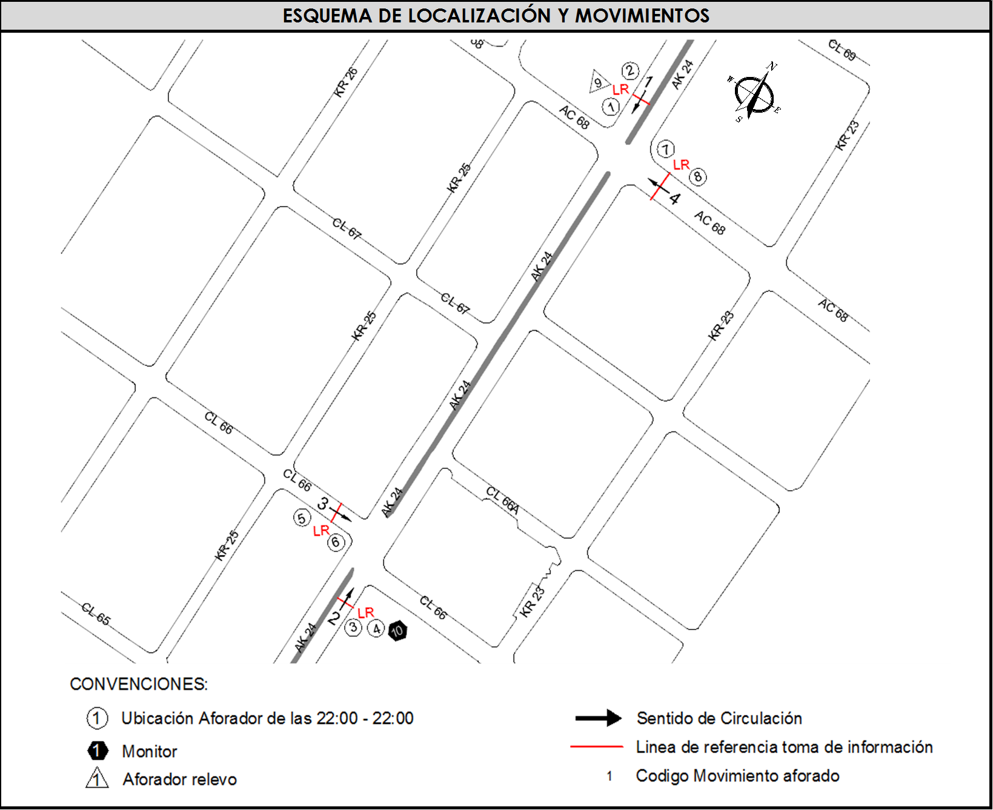
 |  | C | 2 | SUR | 2 |  | HORARIO DEL PERÍODO No. 3 | 14:00-22:00
 |  |  |  | OCCIDENTE | 3 |  | No. DE HORAS TOMADAS |  | 24
 |  | BT | 2 | ORIENTE | 4 |  | HORARIO DE LA TOMA DE INFORMACIÓN |  | 22:00-22:00
 |  | B | 2 |  |  |  | No. DE EQUIPOS UTILIZADOS |  | 10
 |  |  |  | OBSERVACIONES DE LA TOMA DE INFORMACIÒN
 |  | AL | 2 | OBSERVACION |  |  |  |  |  | ACCESO
 |  | AT | 2.5 | SE PRESENTA LLUVIA EN EL PUNTO DE TOMA DE INFORMACIÓN EN LOS PERÍODOS COMPRENDIDOS POR LAS 17:35 HASTA LAS 18:20 HORAS, LAS 21:20 HASTA LAS 21:45 HORAS, LAS 17:30 HASTA LAS 17:55, LAS 18:10 HASTA LAS 18:20 HORAS, LAS 17:32 HASTA LAS 17.58, Y LAS 21:15 HASTA LAS 22:00. |  |  |  |  |  | TODOS
 |  | BA | 2.5
 |  | ESP | 2
 |  | INT | 2 | SE PRODUCE CHOQUE A LAS 11:55 SENTIDO E- W, CONGESTION HASTA LAS 12:22 |  |  |  |  |  | ESTE
 |  | C2P | 2.5 | EN ESTOS ACCESOS EL AUMENTO Y LA DISMINUCIÓN DE LOS LIVIANOS SE DEBE A QUE SE PRODUCE REPRESAMIENTO POR EL SEMÁFORO |  |  |  |  |  | SUR - OESTE
 |  | C2G | 2.5
 |  | C3-C4 | 2.5
 |  | C5 | 2.5
 |  | >C5 | 2.5
 |  | M | 0.5
 |  | BIC | 0.3

 |  | ANALISIS PUNTUAL
 |  | LA INTERSECCIÓN DE LA AVENIDA CARRERA 24 CON AVENIDA CALLE 68 Y CALLE 66. SE ENCUENTRA UBICADA AL OESTE DE LA CIUDAD, EN EL SECTOR DE BARRIOS UNIDOS. LA AVENIDA CARRERA 24 CUENTA CON DOS CALZADAS CON UN SEPARDOR CENTRAL, UNA POR CADA SENTIDO, CON TRES CARRILES QUE PERMITEN LA MOVILIZACIÓN PARA TRÁFICO MIXTO (INCLUYE TPC), Y CIRCULACIÓN EN SENTIDO NORTE - SUR Y VICEVERSA, MIENTRAS LA AVENIDA CALLE 68 CON PASO A NIVEL, CUENTA CON UNA CALZADA CON CUATRO CARRILES, Y CIRCULACIÓN EN SENTIDO ESTE-OESTE. PERMITE LA CIRCULACIÓN DE TRAFICO MIXTO (INCLUYE TPC). LA CALLE 66 PRESENTA UNA CALZADA CON TRES CARRILES Y CIRCULACIÓN DE TRAFICO MIXTO (INCLUYE TPC) OPERANDO EN SENTIDO OESTE-ESTE. EL VOLUMEN TOTAL AFORADO EN LA INTERSECCIÓN FUE DE 85.282 VEHÍCULOS MIXTOS, DISCRIMINADOS DE LA SIGUIENTE MANERA: EL 66,8% CORRESPONDEN A VEHÍCULOS LIVIANOS, EL 18,4% A MOTOS, EL 8,9% A TRANSPORTE PÚBLICO COLECTIVO Y MASIVO, Y EL 2,9% A VEHÍCULOS DE CARGA (CAMIONES). LOS PERÍODOS DE MÁXIMA DEMANDA SE PRESENTAN ENTRE LAS 09:45 Y LAS 10:45 HORAS, Y ENTRE LAS 12:15 Y 13:15 HORAS. LA HORA PICO TOTAL DE LA INTERSECCIÓN SE REGISTRA EN EL PERIODO N°2 ENTRE LAS 11:30 Y 12:30 HORAS, PERIODO EN EL QUE SE MOVILIZA UN TOTAL DE 6.152 VEHÍCULOS MIXTOS, DE LOS CUALES EL 68,5% CORRESPONDE A VEHÍCULOS LIVIANOS, EL 17,8% A MOTOS, EL 7,2% A TRANSPORTE PÚBLICO COLECTIVO Y MASIVO, EL 3,5% A TRANSPORTE DE CARGA (CAMIONES) Y FINALMENTE EL 3,1% CORRESPONDE A BICICLETAS.

 |  | REGISTRO FOTOGRÁFICO
 |  | 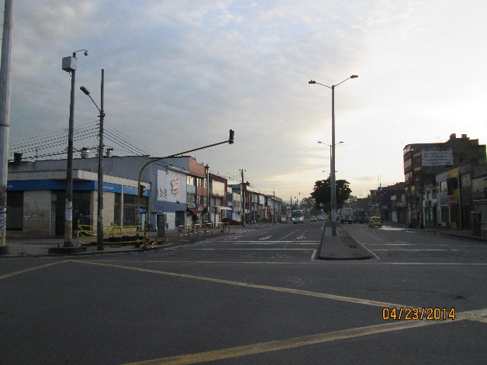 |  |  |  |  | 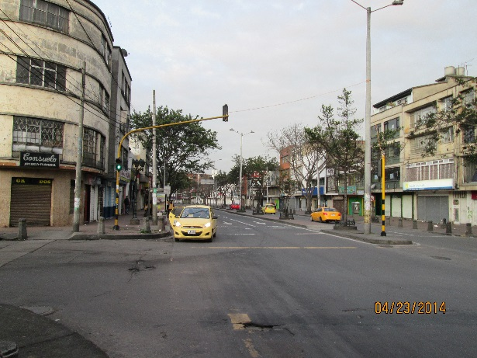

 |  | ACCESO NORTE |  |  |  |  | ACCESO SUR

 |  | 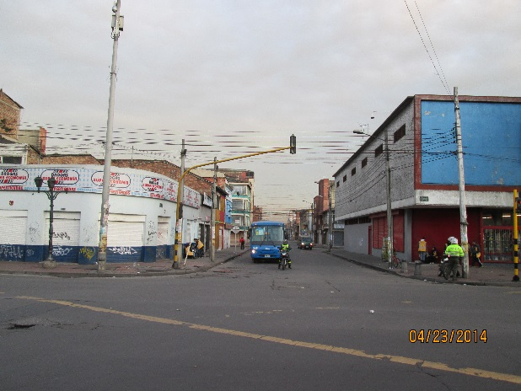 |  |  |  |  | 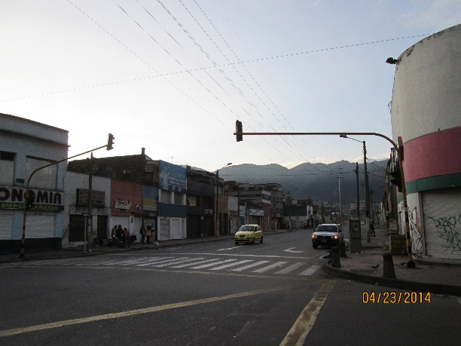

 |  | ACCESO OESTE |  |  |  |  | ACCESO ESTE

